produtos
 | ID: | CT001
 | Nome do caso de teste: | TuboTec - Cadastro de produtos
 | Requisito(s) associado(s): | cadastro de produto
 | Descrição: | o sistema deve possibilitar cadastrar produtos com nome, número de série, controle da quantidade total no estoque ( entrada e saída de produtos) e valor de venda, listar todos, possibilitar edição, e visualização
 | Pré-condição: | -
 | Documentos/artefatos

CENÁRIOS DE TESTES |  |  |  |  | RESULTADO DA EXECUÇÃO DO TESTE
No. Passos | Objetivo (o que deve ser validado / por que testar) | Ação (passos a reproduzir) | Dados de entrada (Informação ou ação a realizada no sistema) | Resultado ou comportamento esperado (qual o resultado ou comportamento que o sistema deve fornecer) | Data da execução | Quem executou | Passou ? (marcar com X) | Falhou ? (marcar com X) | Descrição do defeito encontrado (comentário em caso de erro)
1 | cadastrar produto no sistema | ao entrar no modulo de produto e clicar em cadastrar inserir dados do produto para serem salvas no sistema | nome do produto, valor unitário, numero de série (id), e quantidade no estoque | salvar se todas as informações forem colocadas corretamente, valor unitário e descrição do produto não podem ser nulos, após salvar, visualizar produto com todas as descrições corretas
2 | editar produto | caso seja necesssário alterar alguma informação | dado a ser alterado, | alteração do recurso sem deixar em branco os campos obrigatórios (valor e descrição) e visualização dos novos dados
3 | listar produtos | poder visualizar todos os produtos, pesquiser, em uma tela soó | - | trazer todos os produtos já cadastrados até o momento
4 | visualizar produto individualmente | ao procurar por um produto na tela de produtos deve ser possivel visualizar individualmente cada produto | produto que deseja visualizar | todos os dados do produto atualizados contando com a quantidade atual do estoque
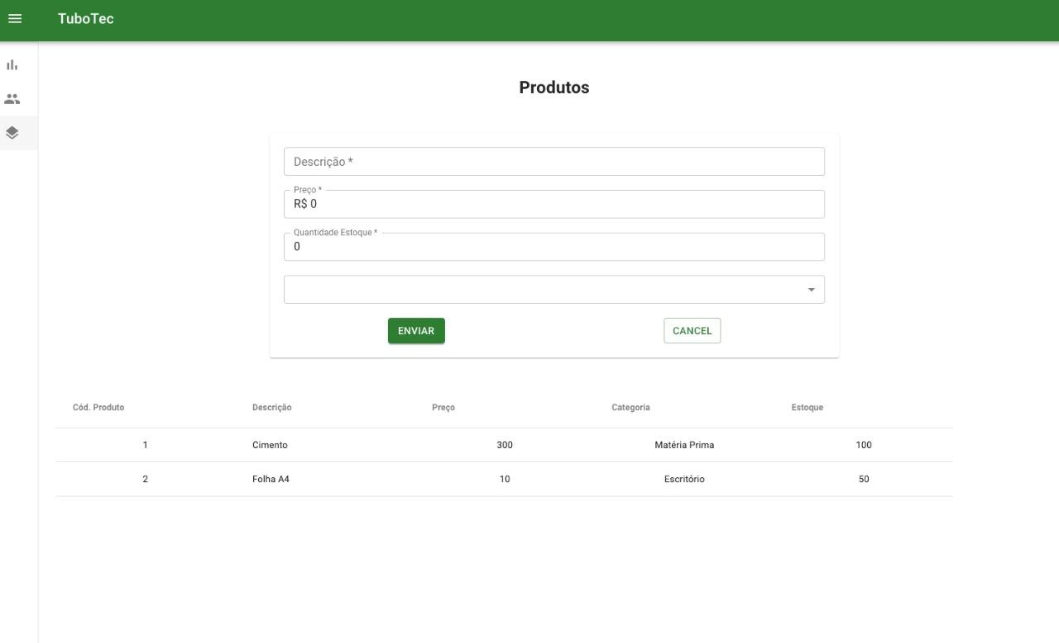

 |  |  |  |  |  | Feedback cliente:
 |  |  |  |  |  | Tela fácil de entender, o que deixa a inserção das informações rápidas, também gostou de ter a inserção exclusão e edição do produto à um click, na mesma tela.

funcionarios
Nome do caso de teste: | TuboTec - Cadastro de funcionários
Requisito(s) associado(s): | cadastro de funcionarios
Descrição: | o sistema deverá permitir o cadastro de funcionários com sua respectiva data de admissão e data de demissão e seu salário atual
Pré-condição: | -
Documentos/artefatos | cpf

CENÁRIOS DE TESTES |  |  |  |  | RESULTADO DA EXECUÇÃO DO TESTE
No. Passos | Objetivo (o que deve ser validado / por que testar) | Ação (passos a reproduzir) | Dados de entrada (Informação ou ação a realizada no sistema) | Resultado ou comportamento esperado (qual o resultado ou comportamento que o sistema deve fornecer) | Data da execução | Quem executou | Passou ? (marcar com X) | Falhou ? (marcar com X) | Descrição do defeito encontrado (comentário em caso de erro)
1 | cadastro de funcionario | ao entrar no modulo de funcionários e clicar em cadastrar inserir dados do funcionário para serem salvas no sistema | nome (obrigatório), data de nascimento, salário( não pode ser vazio), cpf, data de adimissão, data demissão se houver, e telefone | salvar dados se inseridadas todas as informações corretamente e mostrar tela com todas as informações do funcionário
2 | editar funcionário | caso seja necessario inserir alguma informação que não havia sido inserida antes ou corrigir algum dado | dado a ser alterado | salvar se nenhum dos campos obrigatórios for violado, e trazer a tela do funcionário com os novos dados
3 | listar funcionários | uma tela que seja permitida a visualização de todos os funcionários cadastrados ate o momento | - | visualizar todos os funcionários cadastrados
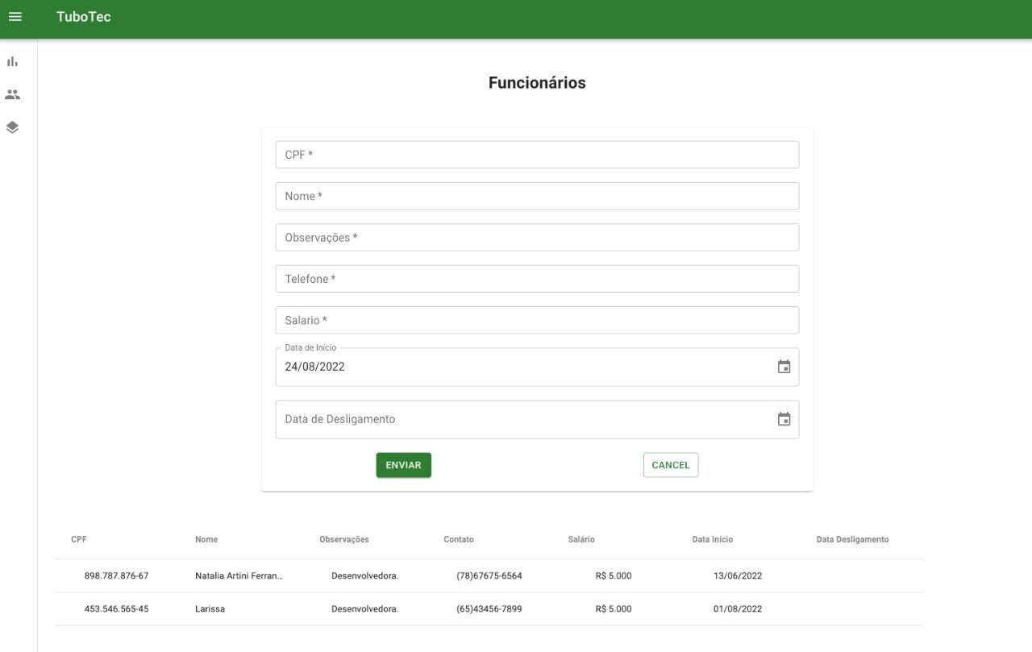

 |  |  |  |  | Feedback do cliente:
 |  |  |  |  | Cliente achou a tela intuitiva, gostou do modo de inserção das datas com o calendário.

financeiro
 | ID: | CT003
 | Nome do caso de teste: | TuboTec - Cadastro de movimentações financeiras
 | Requisito(s) associado(s):
 | Descrição: | o sistema deve conter um local para controle de entradas e saídas financeiras que seja capaz de receber um valor, uma opção de entrada ou saída, uma opção de tipo de pagamento (transferência, pix, etc ) alem da data de operação e uma observação do que se trata a movimentação deve salvar todos as informações inseridas e contabilizar
 | Pré-condição:
 | Documentos/artefatos

CENÁRIOS DE TESTES |  |  |  |  | RESULTADO DA EXECUÇÃO DO TESTE
No. Passos | Objetivo (o que deve ser validado / por que testar) | Ação (passos a reproduzir) | Dados de entrada (Informação ou ação a realizada no sistema) | Resultado ou comportamento esperado (qual o resultado ou comportamento que o sistema deve fornecer) | Data da execução | Quem executou | Passou ? (marcar com X) | Falhou ? (marcar com X) | Descrição do defeito encontrado (comentário em caso de erro)
1 | cadastro de saida de capital | ao entrar no modulo financeiro selecionar saída de capital permitir o registro de saida de dinheiro | valor de saída, data do procedimento, descriçao do procedimento , tipo de pagamento | salvar se todos os dados forem inseridos corretamente e contabilizar no valor total, visualizar registro
2 | cadastro de entrada de capital | ao entrar no modulo financeiro e selecionar o tipo entrada permitir cadastrar um registro de entrada de dinheiro | valor de entrada, data do procedimento, descriçao do procedimento, tipo do pagamento | salvar se todos os dados forem inseridos corretamente , e contabilizar no valor total, visualizar registro
3 | visualizar movimentações | poder visualizar todas as movimentações financeiras feitas e os totais gastos e recebidos em uma tela só | - | trazer todos as movimentações já cadastrados até o momento
4 | visualizar movimentação com detalhes | ao selecionar uma movimentação poder visualizar seus detalhes | - | dados da movimentação

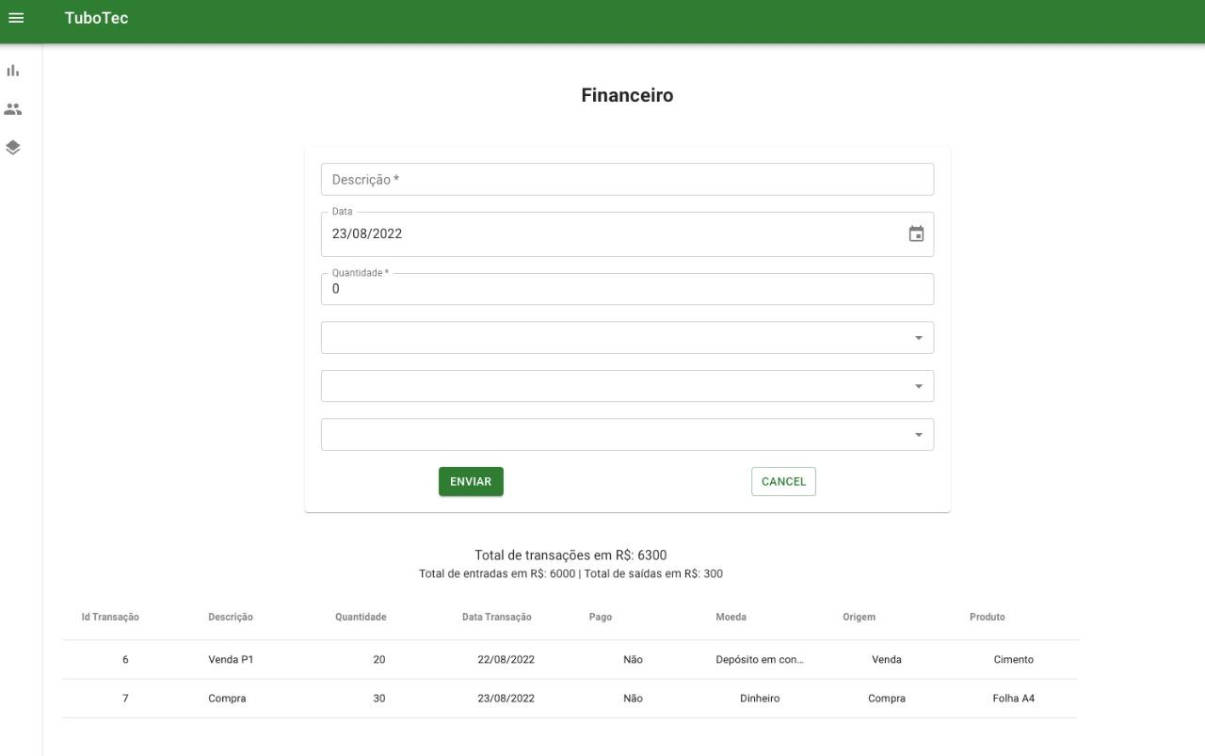

 |  |  |  |  | feedback do cliente:
 |  |  |  |  | Achou fácil de entender onde colocar cada informação. Achou muito útil o total de transações com o valor de entradas e saídas nessa tela, ficou fácil de saber os totais de transações agora.

